USBARUP.1.5
User Story | USBARUP.1.5
Conversation | DB mechanism - Migrate the pricing blocking from old type (by Plan code) into new one (by Tier + State).
Design
Card | 1. Current plan = Std with price = 8.49$, state = old
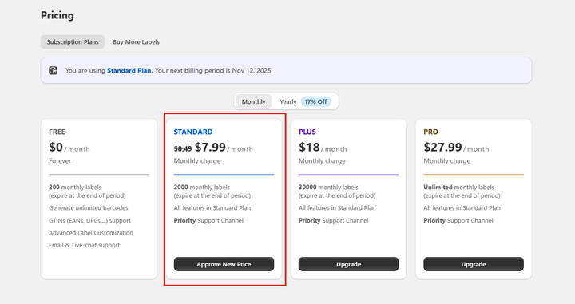

Confirmation | Path
 | Pre-condition: User has installed MS Barcode successfully Path:
 | Field Name | Type | Required | Description | DEV | Test | Bảng tổng hợp các tiers của app
 |  |  |  |  |  |  | Plan_code | Price | Tier | State | Tester note
 | BR1 | - Tại USBARUP1.1, mới define tier cho các plan ứng với current price ở trên Live + Standard: 7.99$ + Plus: 18$ + Pro: 27.99$ => Expected: Dev migrate cả các price từ trước tới nay của từng plan + Add thêm row data cho những price từ ngày xưa này + Hứng những store vẫn đang dùng price cũ này, vẫn giữ current tier tương ứng và nhận state = old (chi tiết như bảng phân loại bên cạnh) |  |  | TRUE | TRUE | free | 0 | 0 | active | ok. đã có trong database bảng 'pricing_plans'
 | BR2 | - Với các store vẫn ở price ngày trước + Std: 10$ + Std: 8.99$ + Pro: 30$ => Ghi nhận current tier của họ đang có state = old => Logic ẩn hiển current plan card tương tự các US nêu trên => Giữa các plan có cùng giá trị tier (VD: cùng tier = 2 hoặc tier = 3): + Giá current NHỎ HƠN hoặc BẰNG active tier ngang bằng (Std - 7.49 hoặc Pro - 27.99) Vẫn hiện current plan card + logic Un-subscribe sẽ xóa toàn bộ tier này ở app, hiển thị chữ "Old" ở plan card + Giá current LỚN HƠN active tier ngang bằng Ẩn current plan card Giữ nguyên logic Approve new price ở plan card của active tier ngang bằng Giữ nguyên logic các banner thông báo Approve new price,... ở Homepage |  |  | TRUE | TRUE | standard | 7.99 | 1 | active | ok. đã có trong database bảng 'pricing_plans'
 | BR3 | - DB organization: + Lý tưởng là lock hết các column data của bảng pricing_plans này (plan_code, price, tier) CHỈ được edit cột state + Tester khi muốn test flow thay đổi giá 1 plan, thêm plan mới, vui lòng add new row trong bảng DB này, chứ ko phải edit row data đang có VD: plan Std đang có tier = 1, state = active, price = 7.99$ tester muốn test TH khi Std active update giá về 5$, cần thêm 1 row data mới + row cũ: Std update các data (chỉ edit cột state) tier = 1 price = 7.99$ state = OLD + add thêm row mới: điền mọi ttin cho Std tier = 1 price = 5$ state = ACTIVE |  |  |  | TRUE | standard | 8.49 | 1 | old | ok. đã có trong database bảng 'pricing_plans'
 |  |  |  |  |  |  | standard | 10 | 1 | old | ok. đã có trong database bảng 'pricing_plans'
 |  |  |  |  |  |  | pro | 27.99 | 3 | active | ok. đã có trong database bảng 'pricing_plans'
 |  |  |  |  |  |  | pro | 30 | 3 | old | ok. đã có trong database bảng 'pricing_plans'
 |  |  |  |  |  |  | plus | 18 | 2 | others | ok. đã có trong database bảng 'pricing_plans'
 |  |  |  |  |  |  | standard | 8.988 | 2 | old (sync từ gói yearly Std 89.88) | ok. đã có trong database bảng 'pricing_plans'

